模擬試験項目選択画面
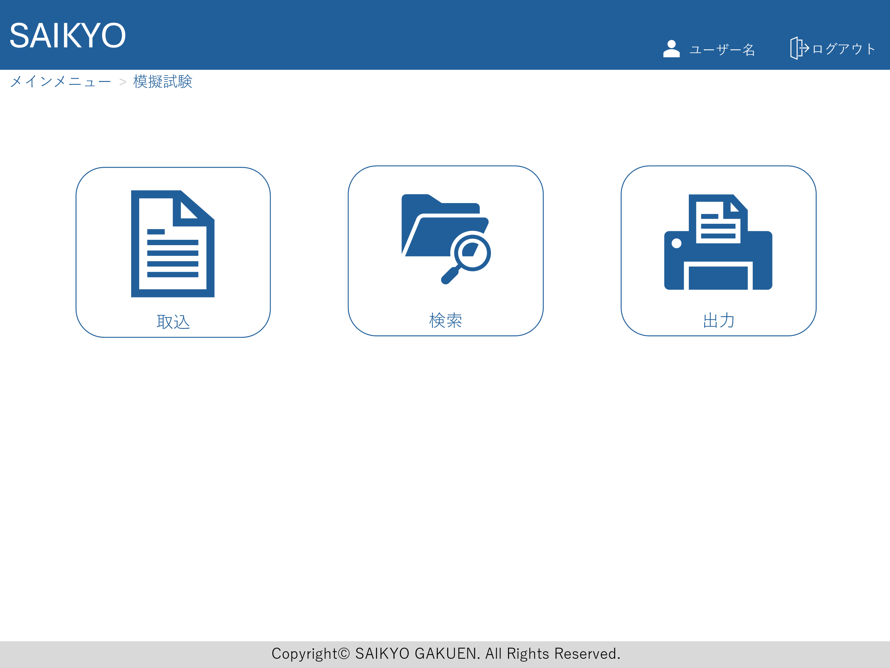
画面レイアウト | 論理名称 | 画面ID | 改訂日
 | 物理名称 | 画面名称 | 改訂者
 | 概要

模擬試験取込画面
画面レイアウト | 論理名称 | 画面ID | 改訂日
 | 物理名称 | 画面名称 | 改訂者
 | 概要

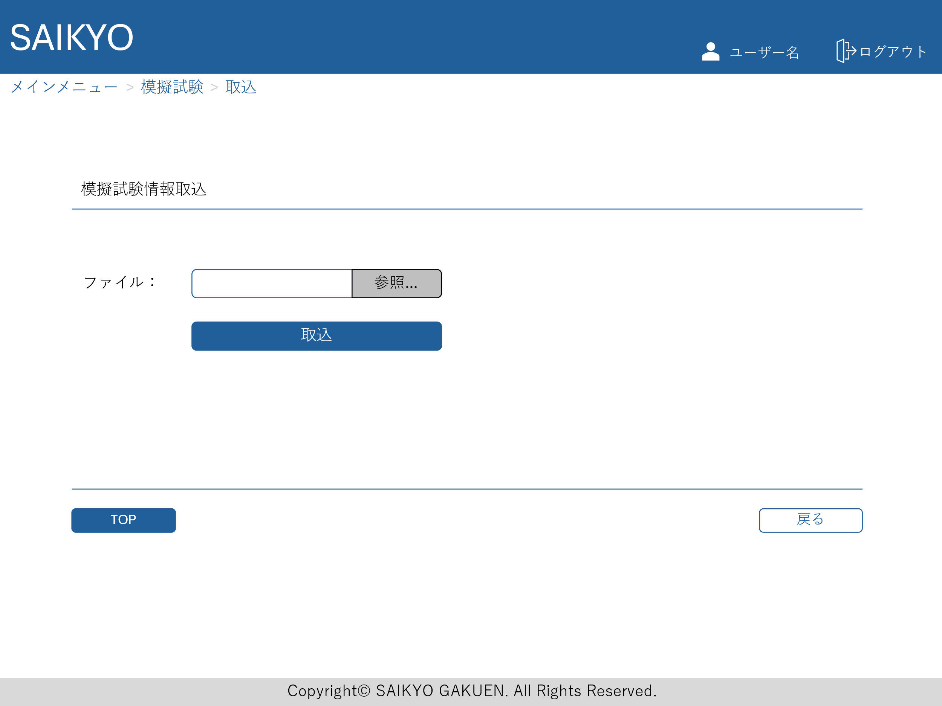

取込を独立して行うバージョンの場合の画面

検索画面から取込を行う場合は、この画面は不要

模擬試験検索画面
画面レイアウト | 論理名称 | 画面ID | 改訂日
 | 物理名称 | 画面名称 | 改訂者
 | 概要

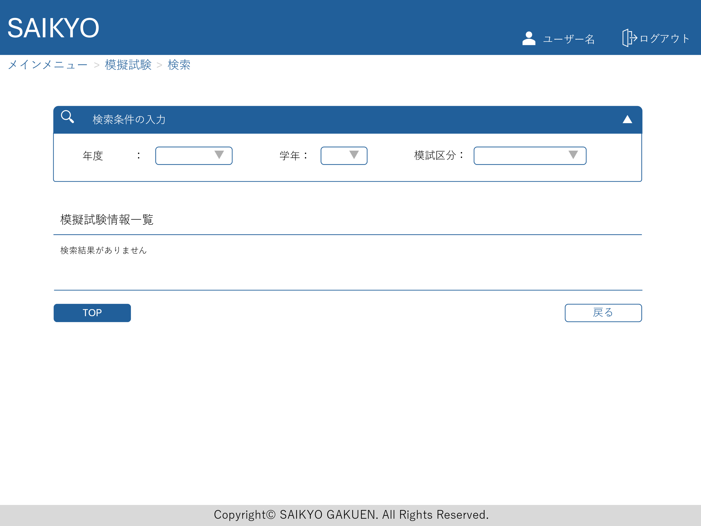

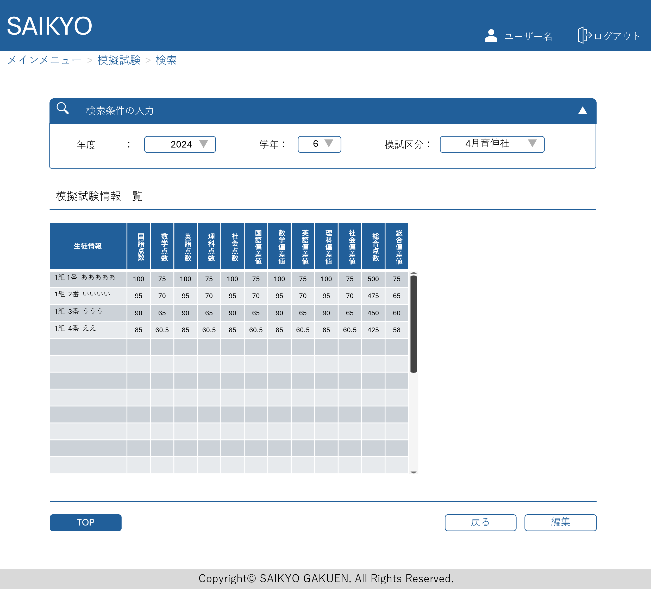
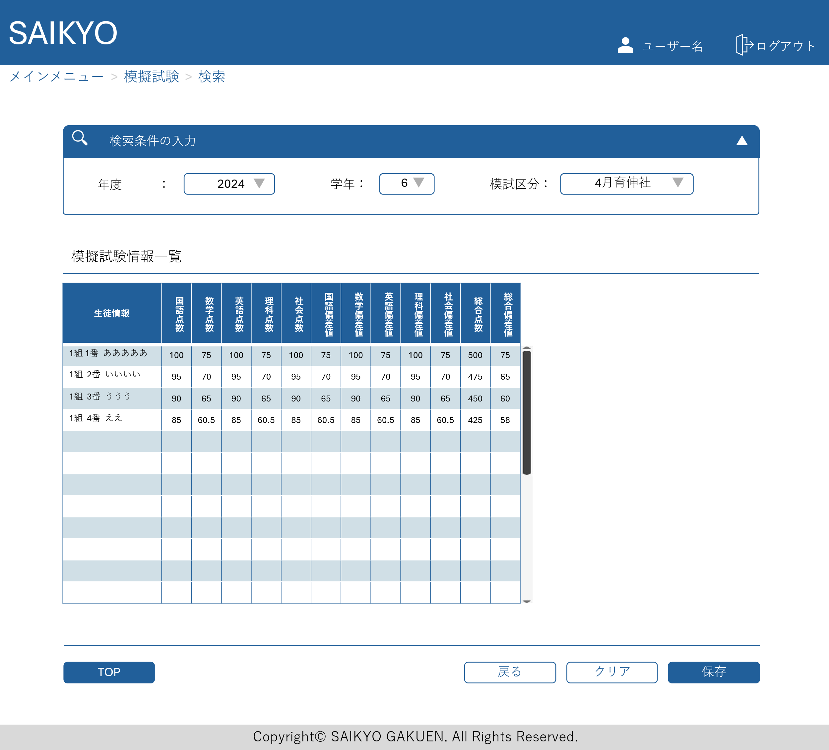

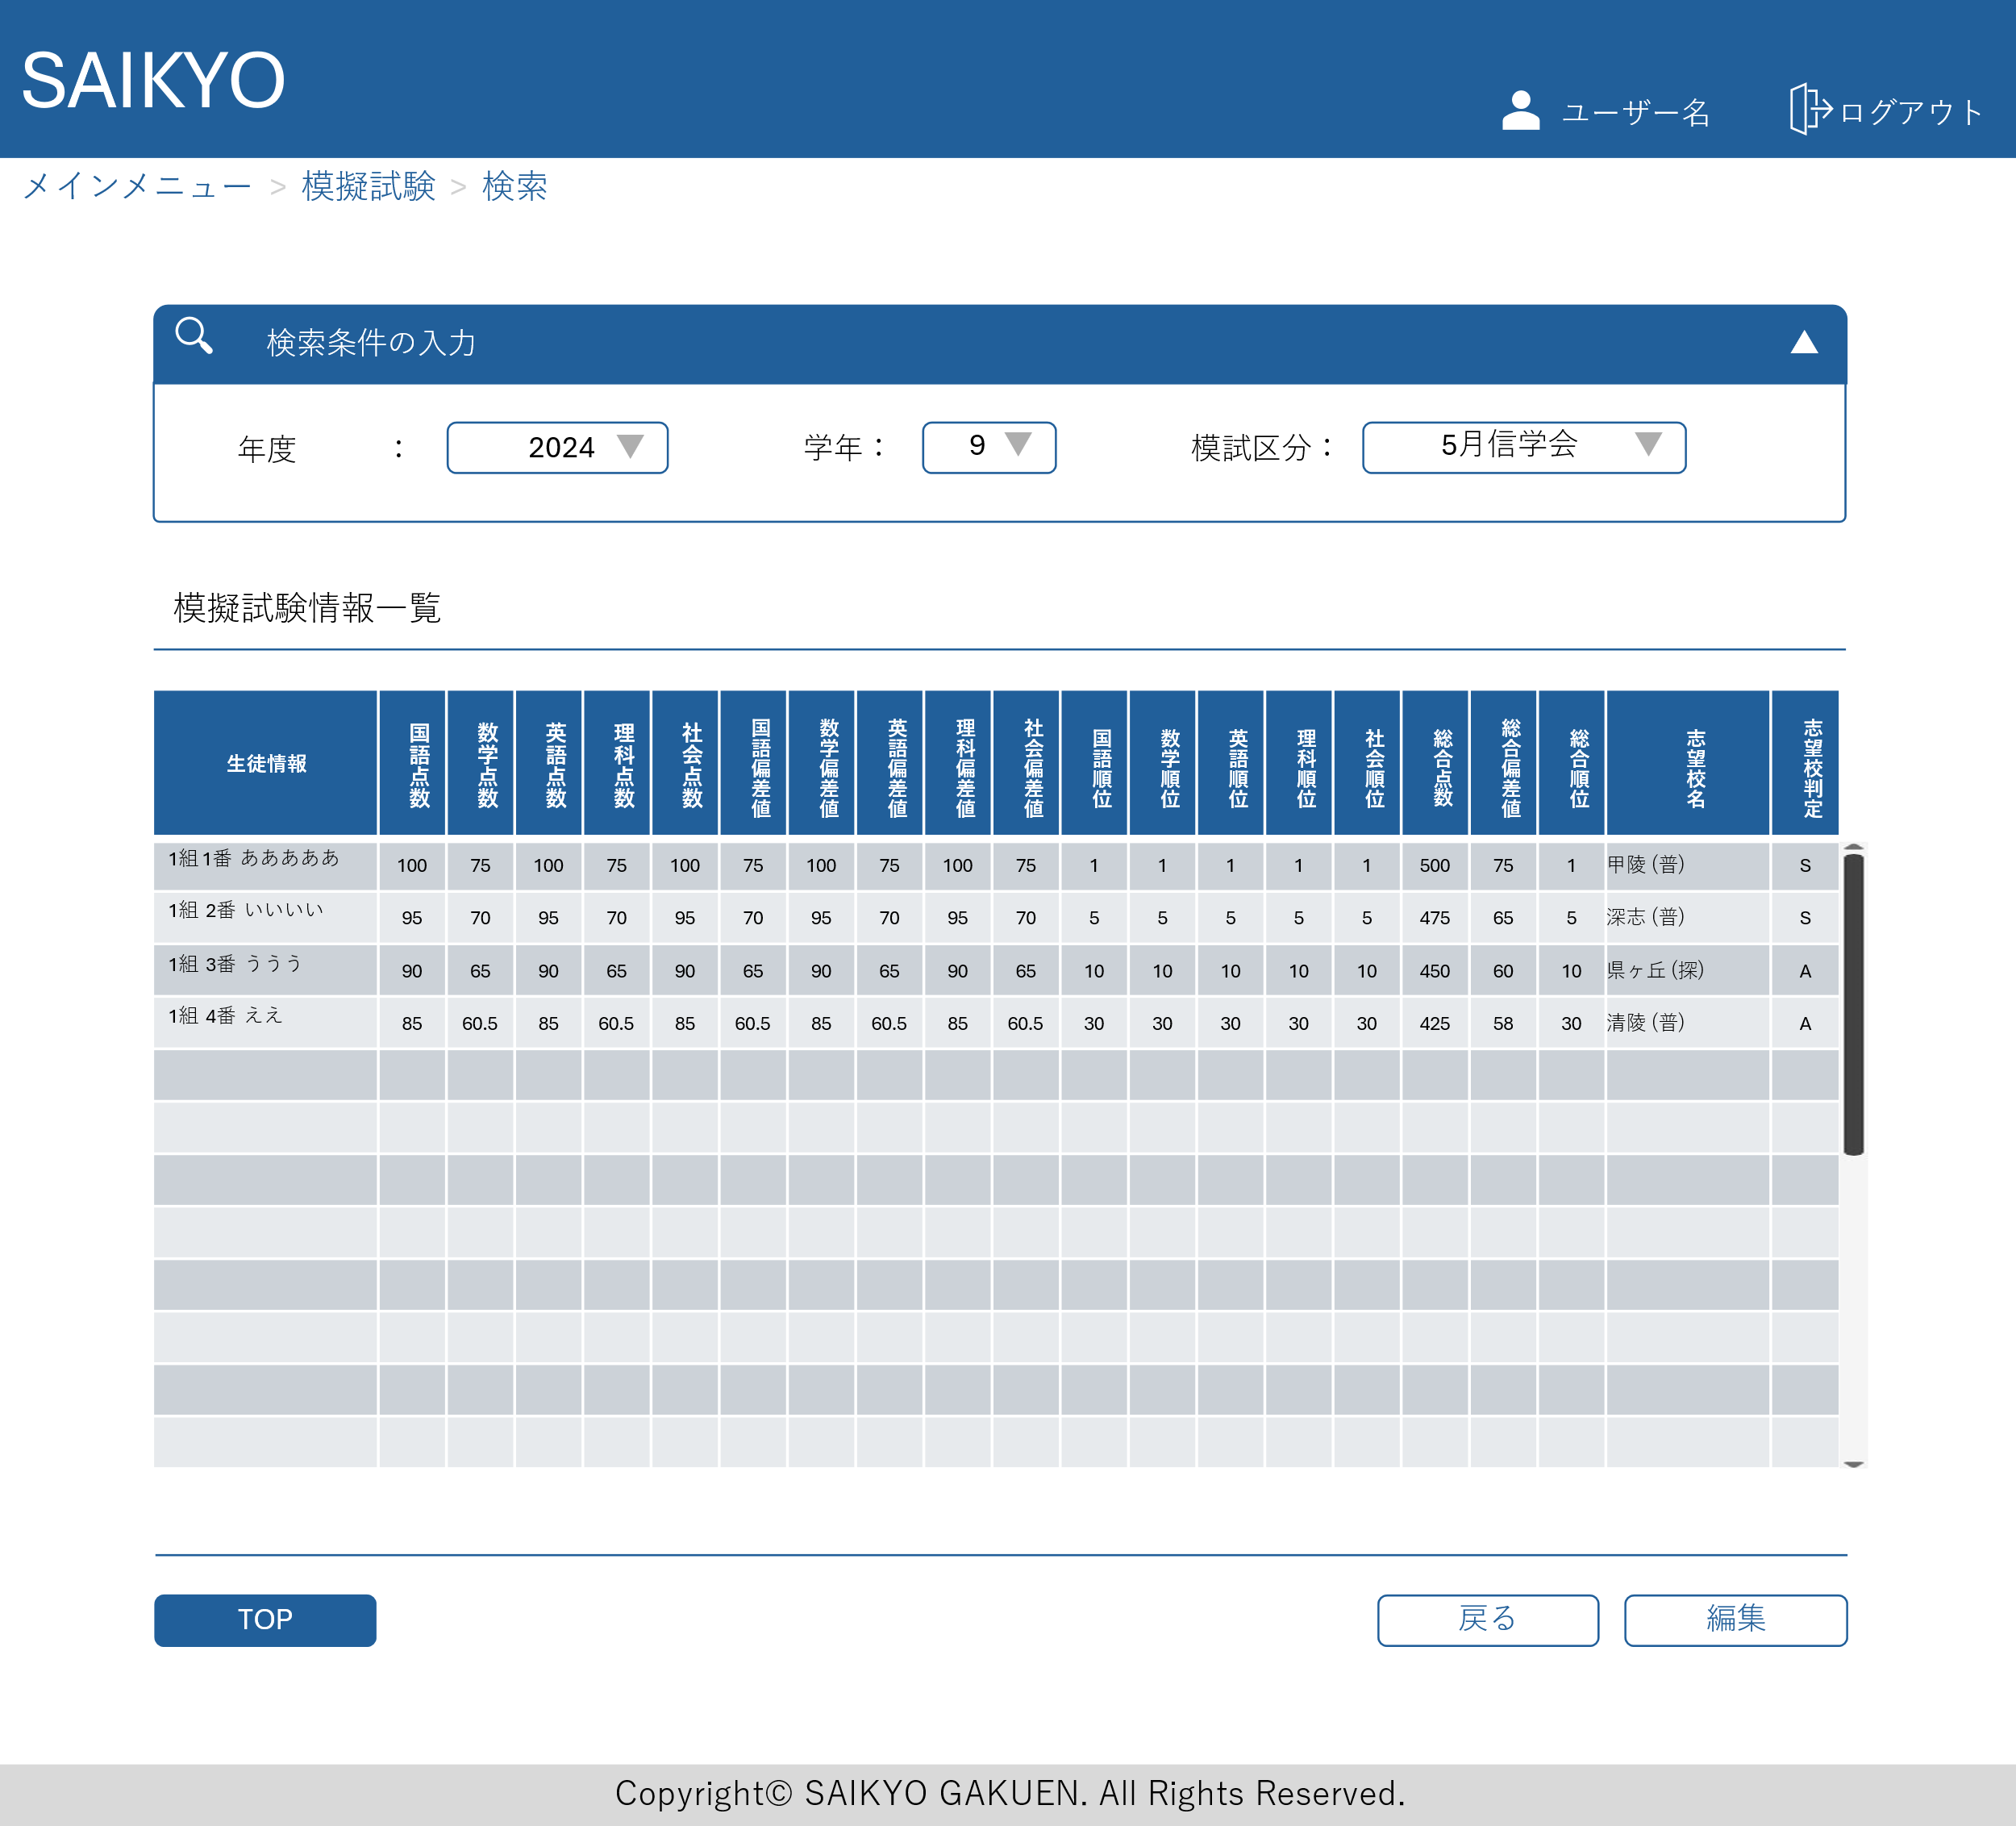
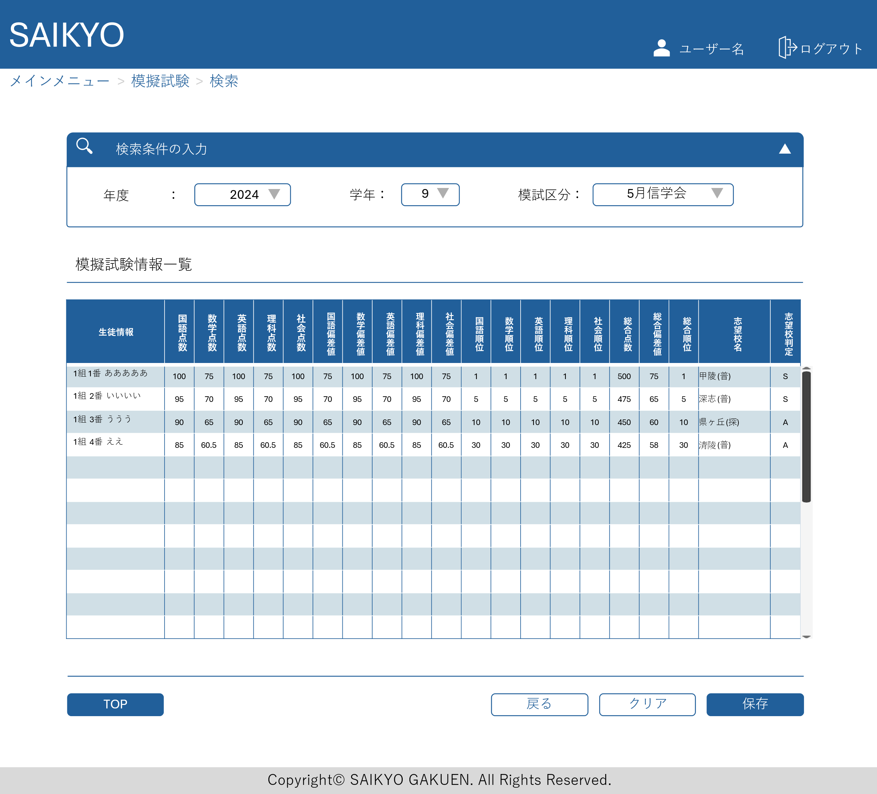

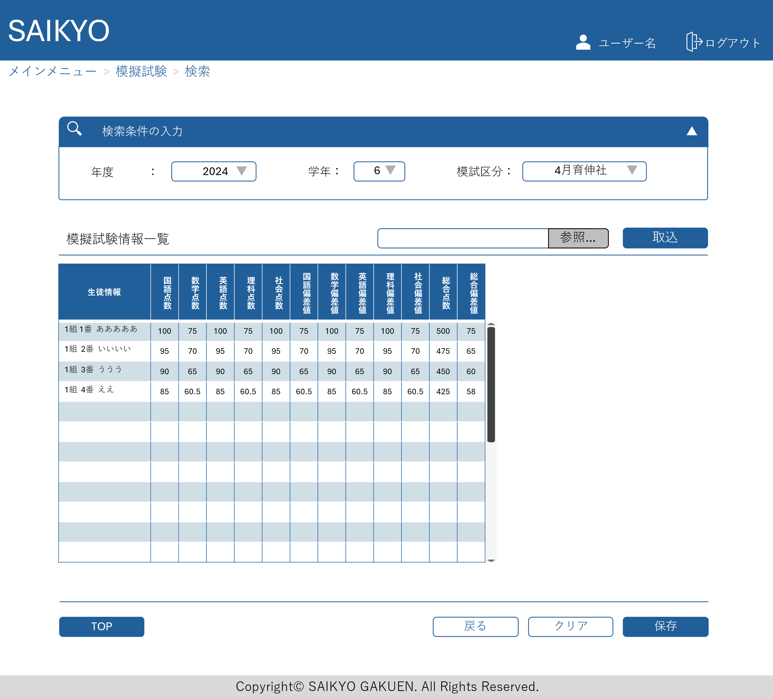

検索画面からデータの取り込みを行う場合のバージョン

取込のパターンについて巣山先生に確認
別途取込専用の画面からの取込
検索画面からの取込
データを参照して取り込むのではなく、編集画面からコピペができるような設計

模擬試験出力画面
画面レイアウト | 論理名称 | 画面ID | 改訂日
 | 物理名称 | 画面名称 | 改訂者
 | 概要

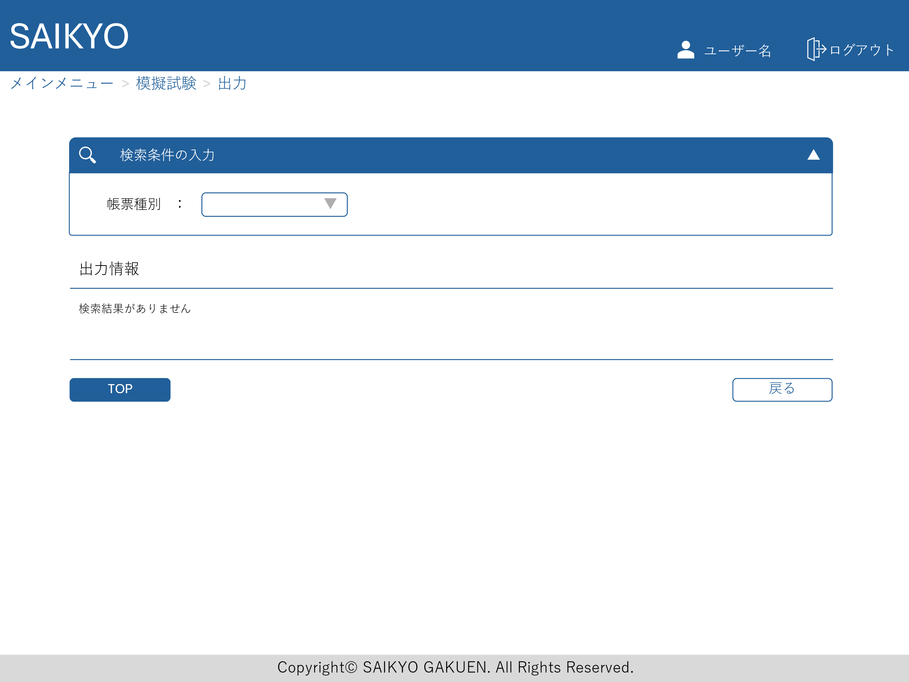

帳票種別が選択されたら、必要な検索項目が表示される

出力画面を定期テストと統合するか要確認

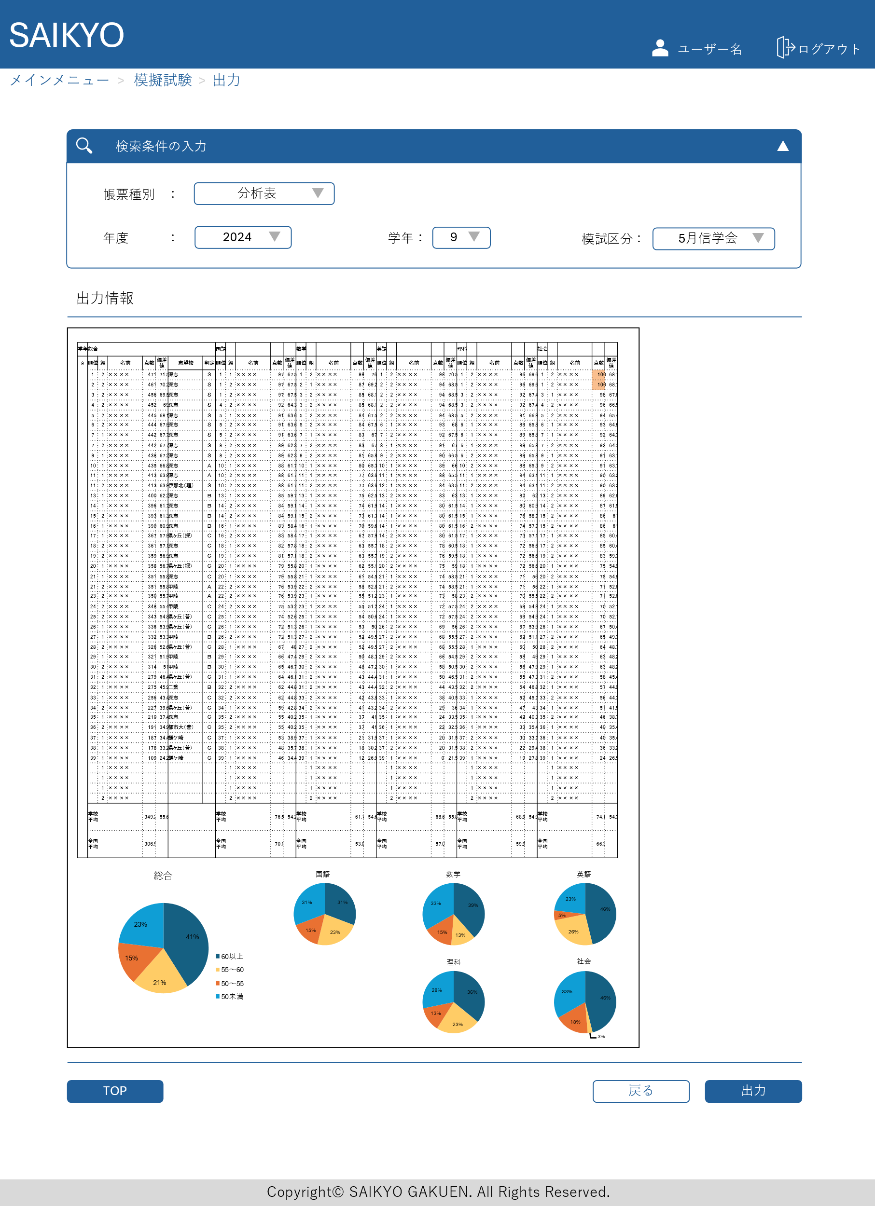

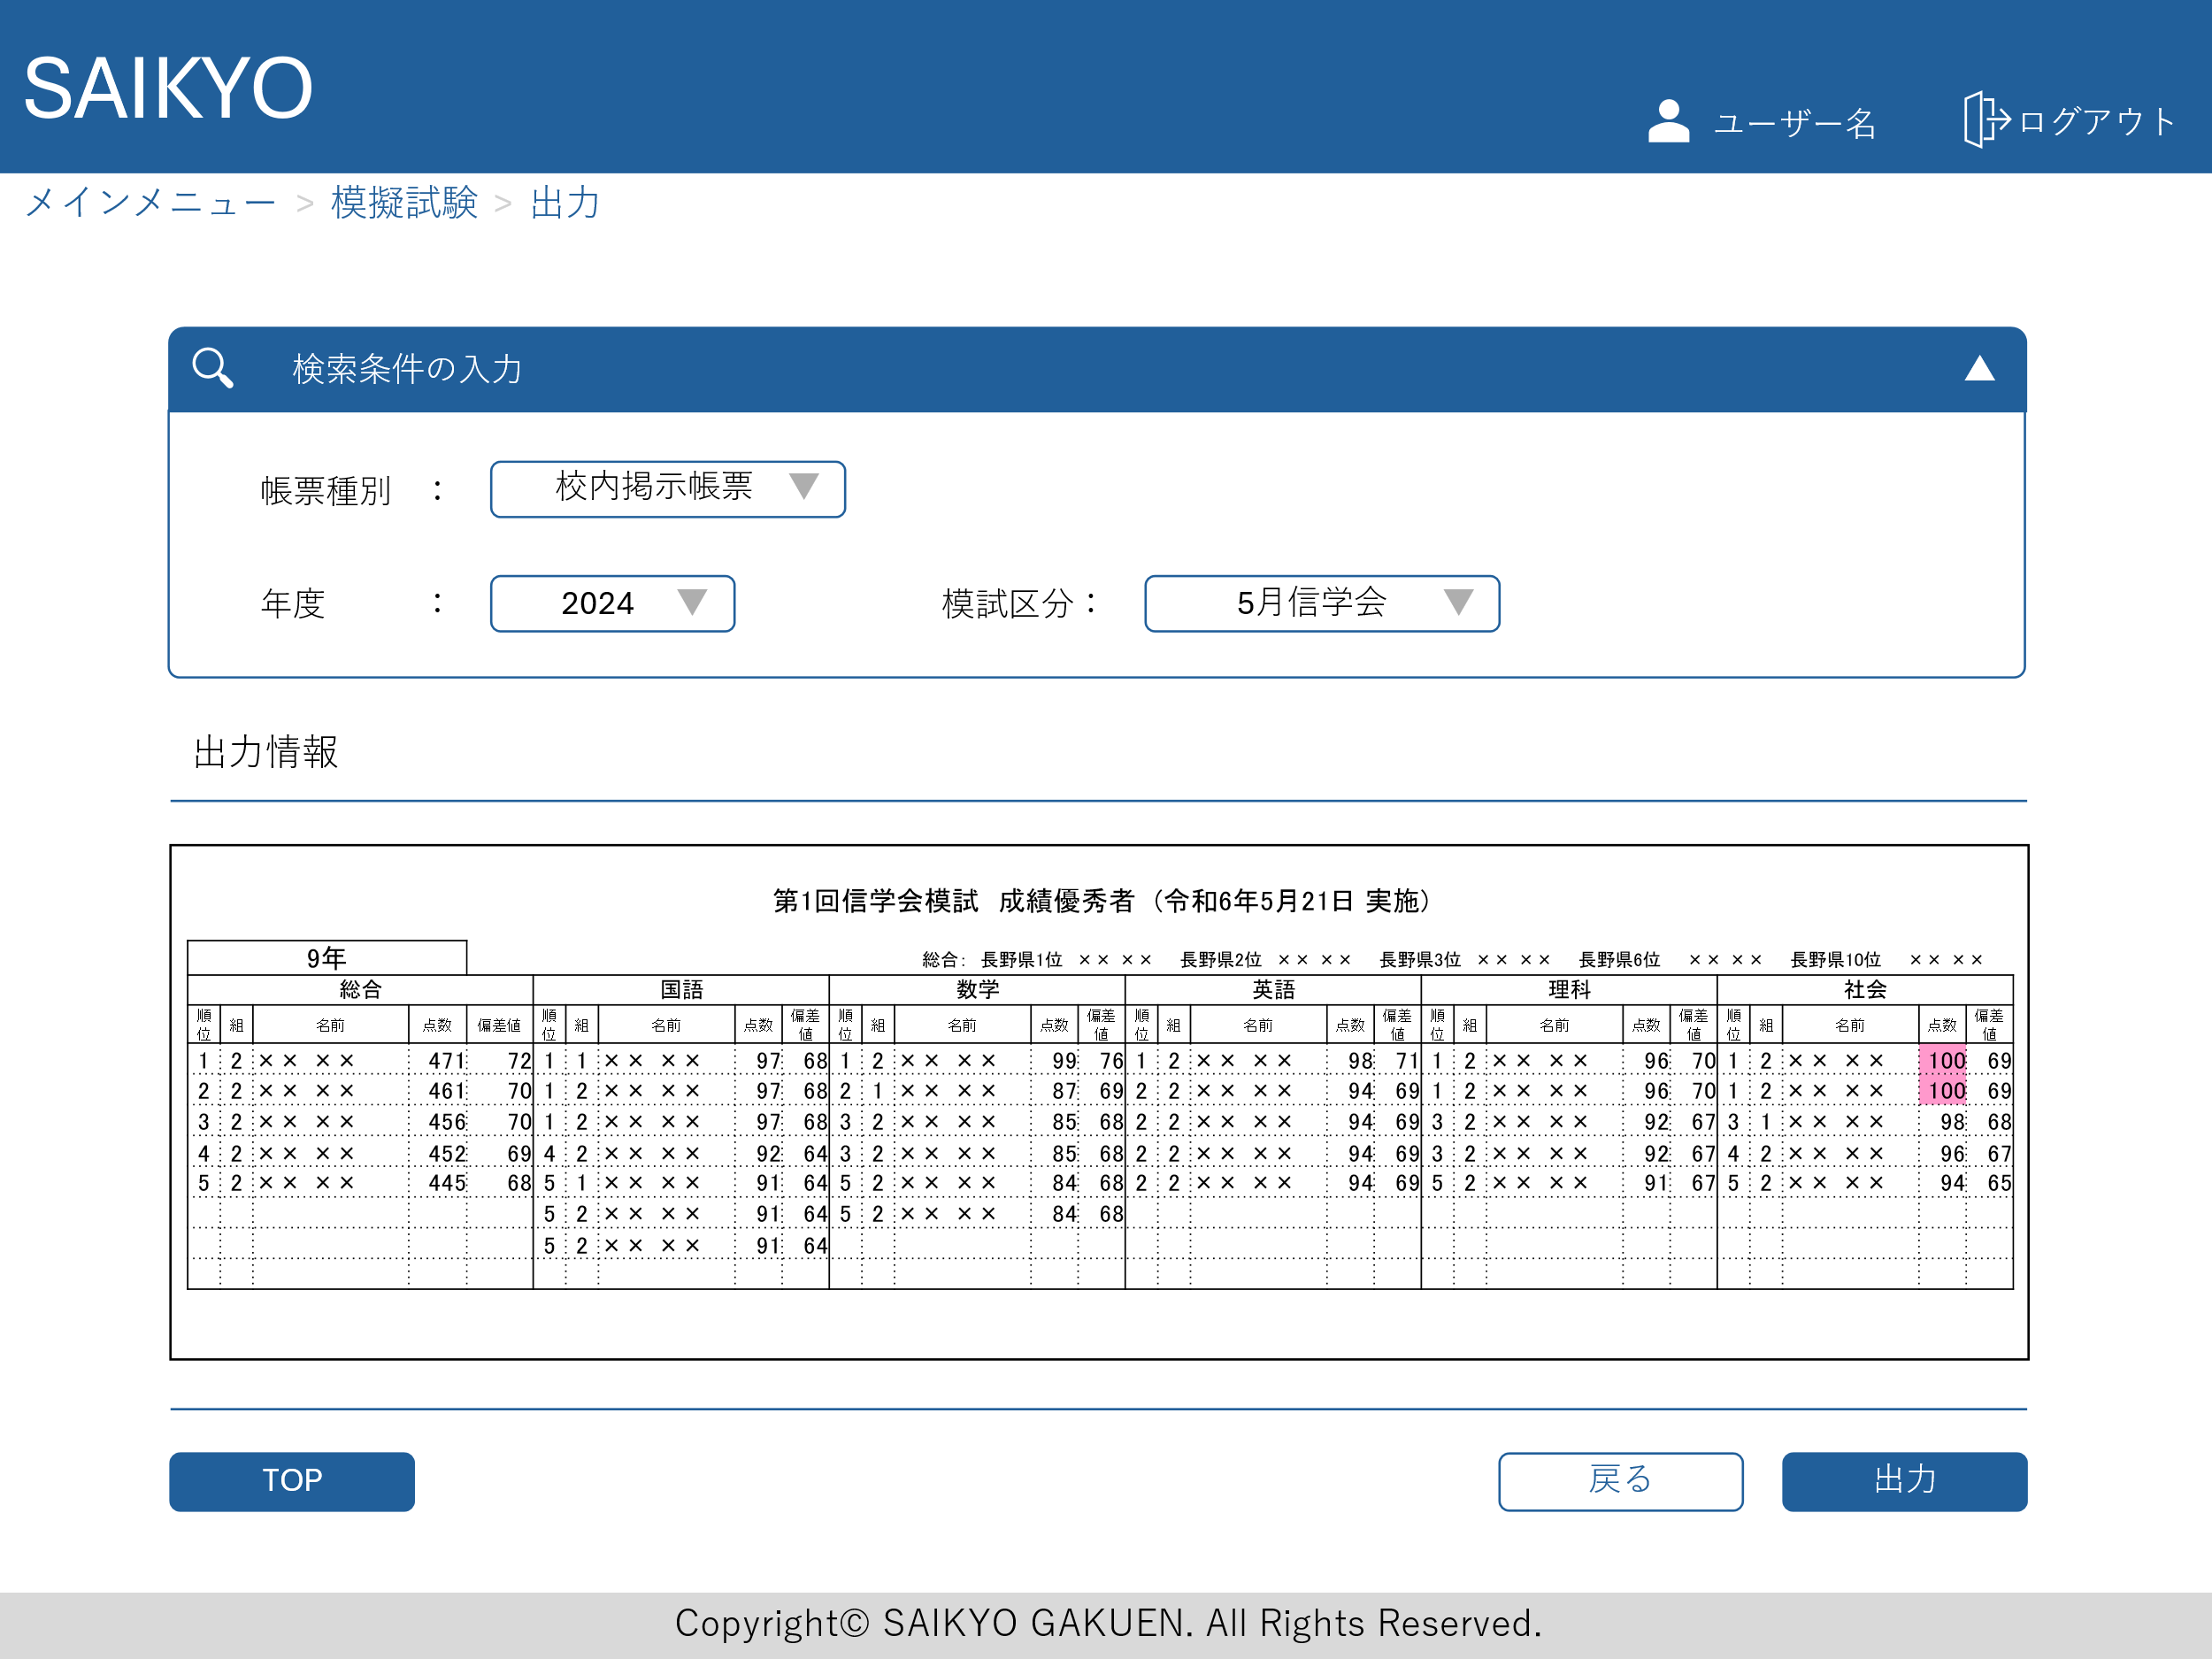

全県順位の取込も行う場合、表示する
取り込まない場合は出力後、手入力

順位に極端な偏りがあった場合、どこまで出力を考慮するべきか巣山先生に要確認

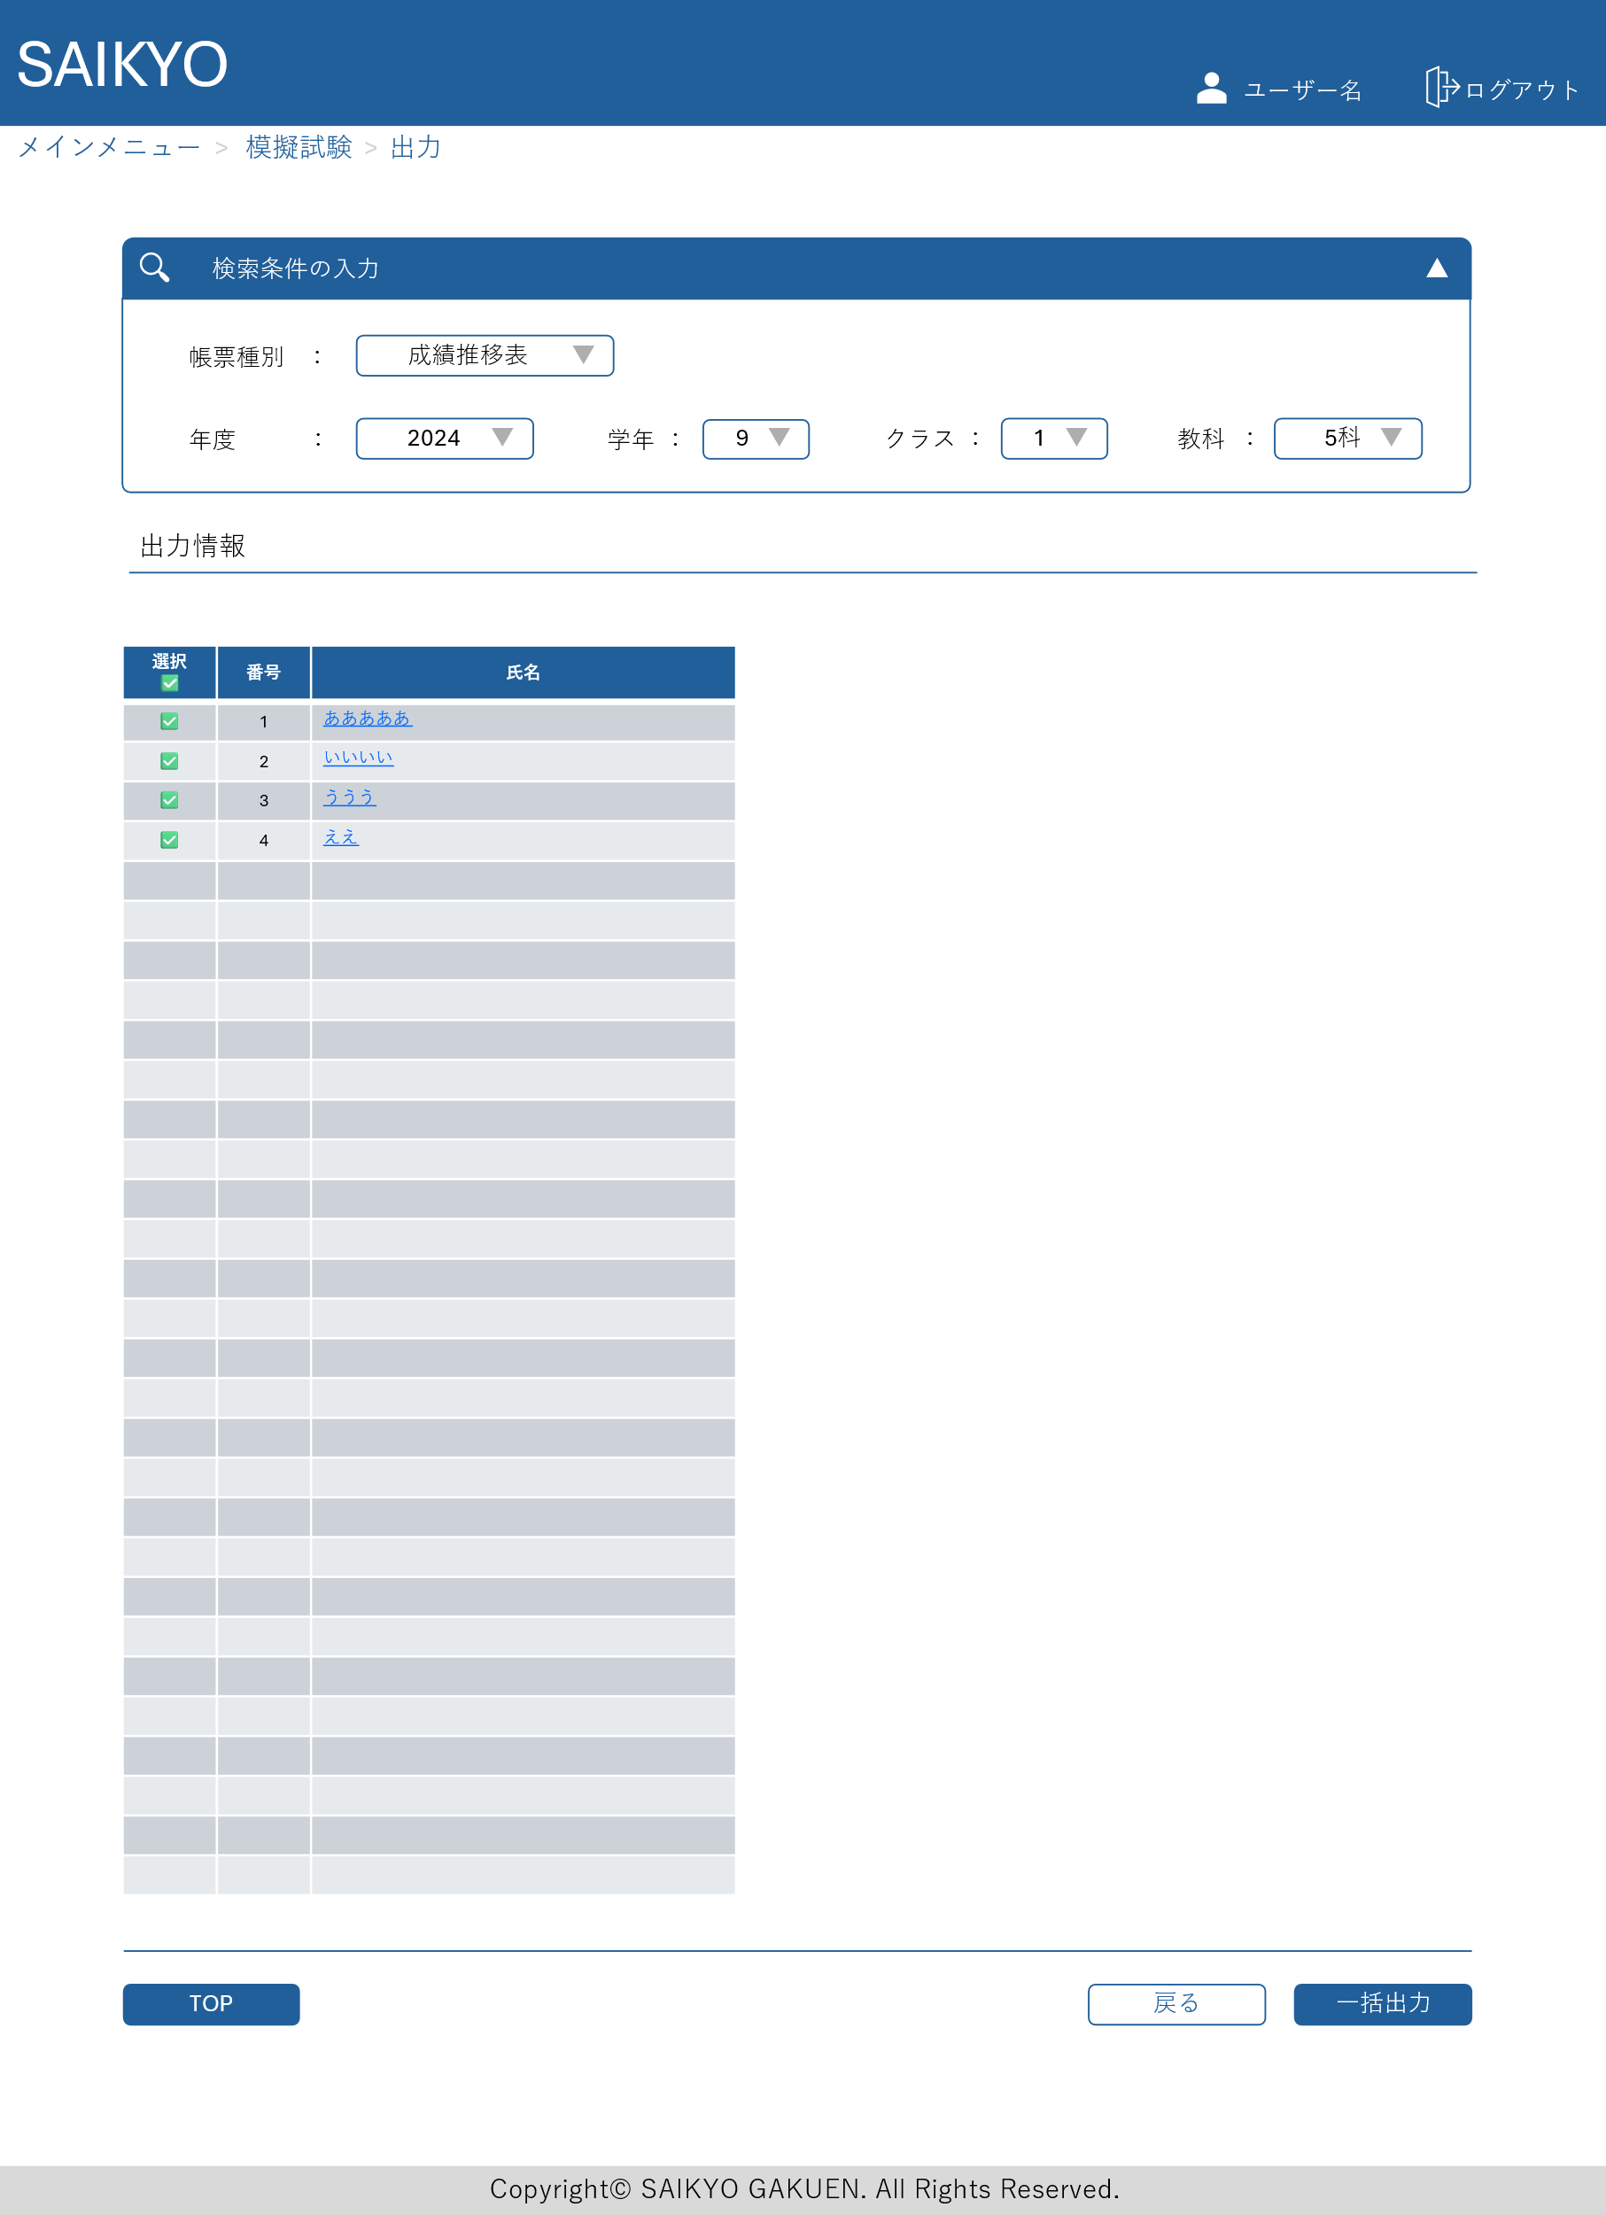
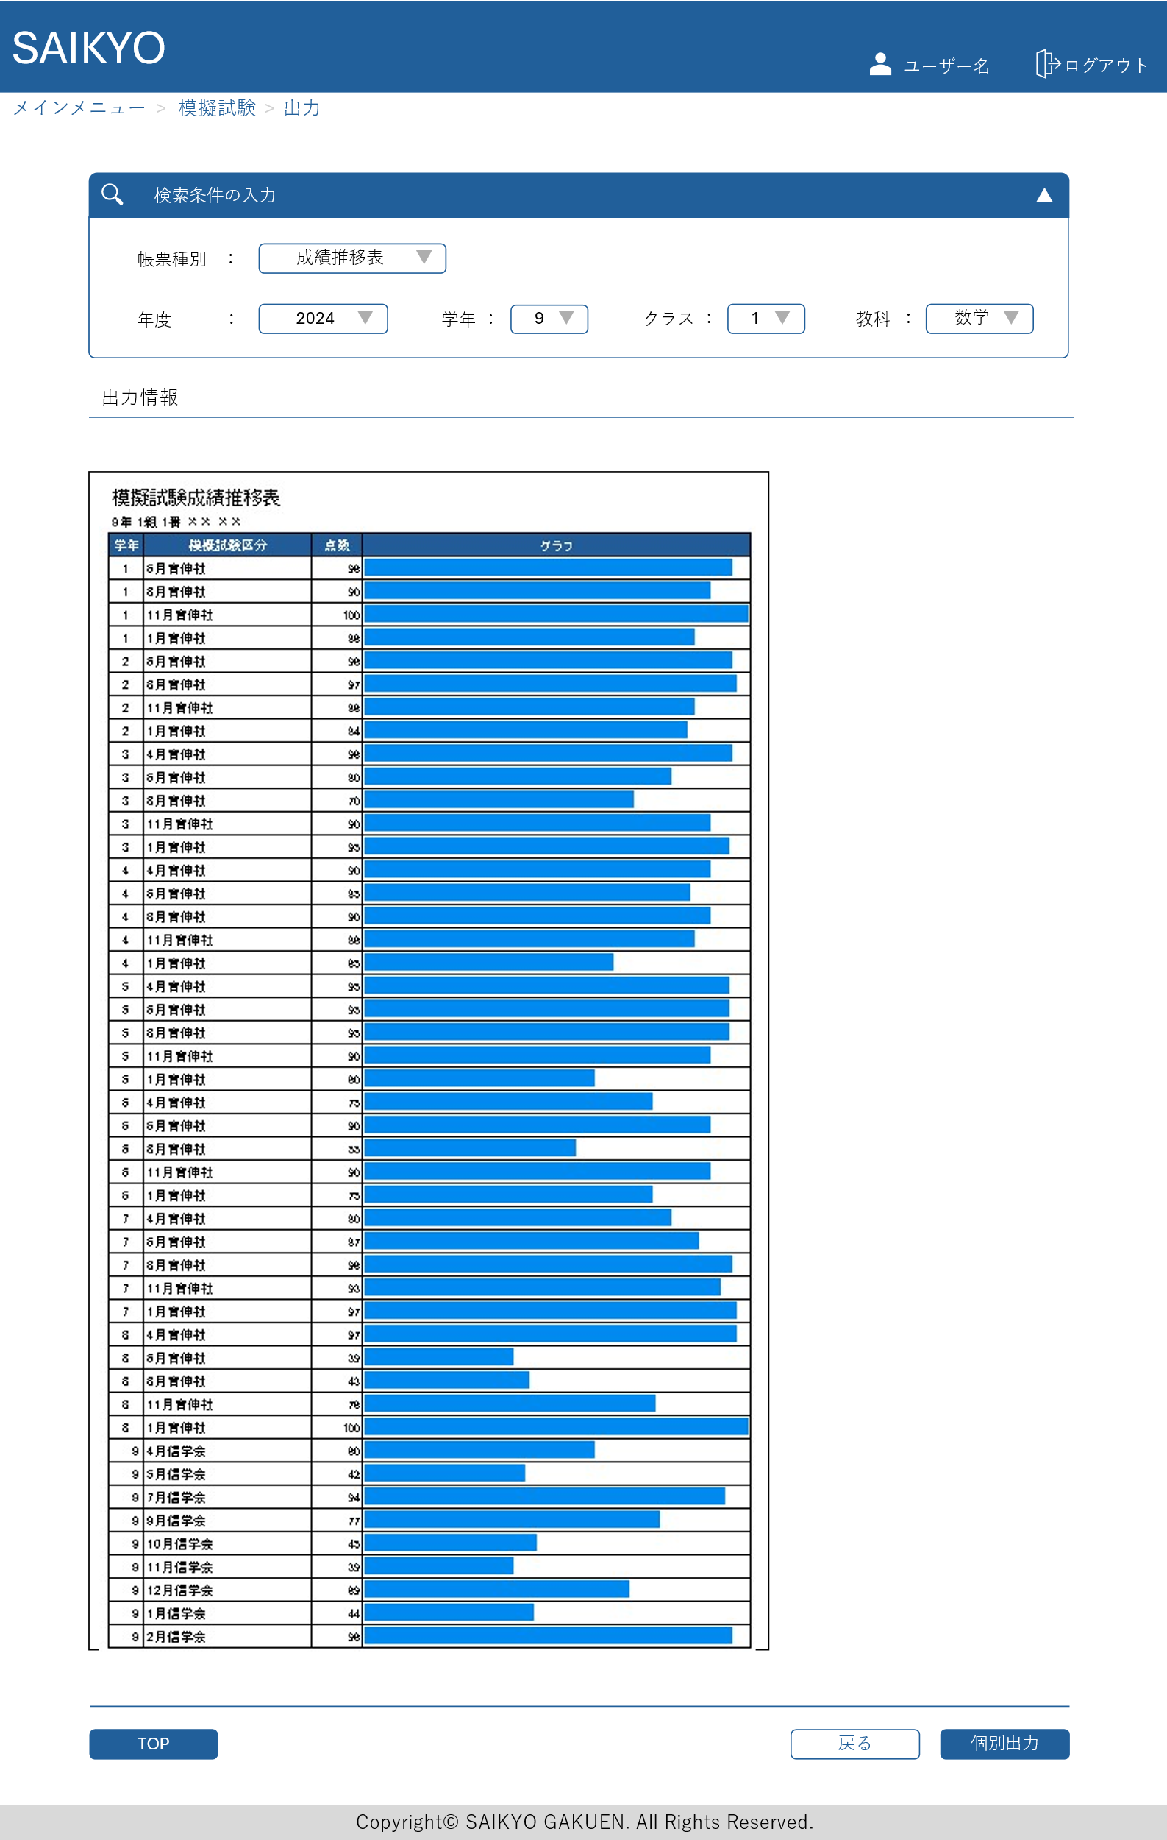

集計単位確認 (4,5,10教科、教科毎など)
グラフなどの形式をどうするか

出力は必要か (参照のみでよいとか)

